Worksheet
 | Alklima B.V.
 | Van Hennaertweg 29
 | 2952 CA Alblasserdam
 | NEDERLAND
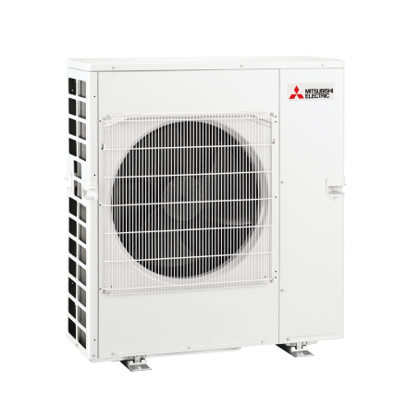
Code | MXZ-6F120 VF
Product | RAC MXZ Multi-Split buitendeel 12,0 kW 6 poorten (R32)

Vermogen & prestaties
Naam |  | Waarde | Eenheid
Koelcapaciteit totaal |  | 3.50 - 14.00 | kW
EER / SEER (koeling) |  | 3.33 / 6.86
Energie-efficiëntieklasse koelen |  | A++
Jaarlijks energieverbruik koelen (Hce=350 uur - vollast) |  | 612 | kWh
Verwarmingscapaciteit totaal |  | 3.50 - 16.50 | kW
Verwarmingscapaciteit bij -10 graden |  | 8.1 | kW
COP / SCOP (verwarmen) |  | 4.2 / 4.06
Energie-efficiëntieklasse ruimteverwarming bij gemiddelde omstandigheden |  | A+

Elektrische gegevens
Naam |  | Waarde | Eenheid
Voeding, fase & frequentie |  | 230V / 1~N+a / 50 Hz
Nominaal opgenomen vermogen (koelen/verwarmen) |  | 3.6 / 3.31 | kW
Maximaal opgenomen vermogen |  | 4.9 | kW
Maximale stroomsterkte (MCA) |  | 21.4 | A
Afzekering apparaat |  | 32 | A
Aansluiting voeding |  | Op buiten-unit
Bekabeling tussen buiten- en binnen-unit |  | 4x 1,5mm²

Technische gegevens
Naam |  | Waarde | Eenheid
PED categorie in overeenstemming met 2014/68/EU |  | 2
Type koudemiddel (GWP) |  | R32 (675)
Koudemiddelinhoud |  | 2.4 | kg
Max. hoogteverschil |  | 15 | m
Bedrijfstemperatuur koelen (Dry Bulb) |  | -10.00 - 46.00 | °C
Bedrijfstemperatuur verwarmen (Wet Bulb) |  | -15.00 - 24.00 | °C
Min. leidinglengte per circuit |  | 1 | m
Max. leidinglengte per circuit |  | 25 | m
Max. leidinglengte totaal |  | 80 | m

Geluidsprestaties
Naam |  | Waarde | Eenheid
Geluidsdrukniveau koelen |  | 55 | dB(A)
Geluidsdrukniveau verwarmen |  | 57 | dB(A)
Geluidsvermogenniveau |  | 69 | dB(A)

Afmetingen & aansluitingen
Naam |  | Waarde | Eenheid
Nom. diameter vloeistofleiding |  | 1/4"
Afmetingen (HxBxD) |  | 1048 × 950 × 330 | mm
Gewicht |  | 87 | kg

Uitvoering & werking
Naam |  | Waarde | Eenheid
Werkingsprincipe |  | Koelen en verwarmen
Inverter gestuurd |  | Ja
Voorzien van winterregeling |  | Nee (-10°C)
Geschikt voor aantal binnenunits |  | 6
VRF-uitvoering (2-pijps) |  | Nee
VRF-uitvoering (3-pijps) |  | Nee

